상품제안서
친환경 마블 볼펜 | 상품코드: S04019

 |  |  |  |  |  |  | 02-713-8555 | www.synergygift.co.kr
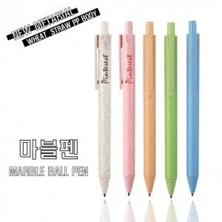 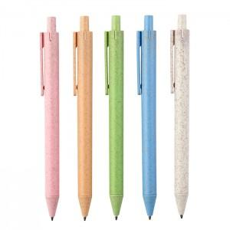 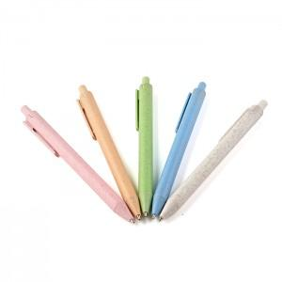

【상세/제작정보】 | <p><span style="font-size: 14pt;">※오렌지, 블루색상은 단종입니다.</span></p><p>&nbsp;</p>

【인쇄/포장옵션】 | 실크 / OPP(비닐)

【공급단가】 | 수량 | 1,000~ | 2,000~ | 3,000~ | 5,000~ | 10,000~
*VAT별도 | 단가 | 220원 | 210원 | 200원 | 200원 | 190원

【상품 URL】 | https://www.synergygift.co.kr:443/src/goods_detail.php?gdno=13957

